Hoja 1
Nombre emisora | Frecuencia operación | Ancho de banda señal sin demodular (imagen medida) | Emisora cumple parámetros de ancho de banda (SI/NO) | Emisora legalmente registrada (SI/NO) | señal L+R (SI/NO) | Pilot (SI/NO) | Señal L-R (SI/NO) | señal RBDS (SI/NO) | Imagen de evidencia señal demodulada
W Radio | 90.7 | 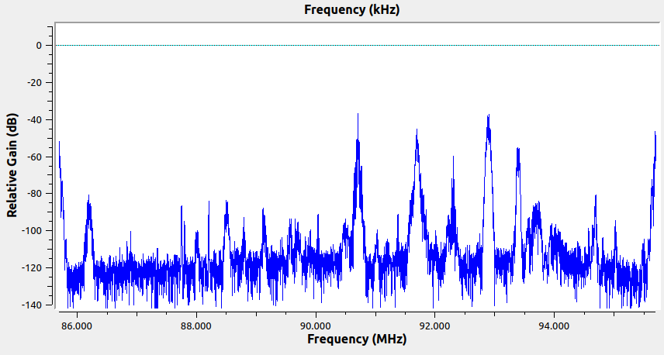 | Si | Si | Si | Si | Si | Si | 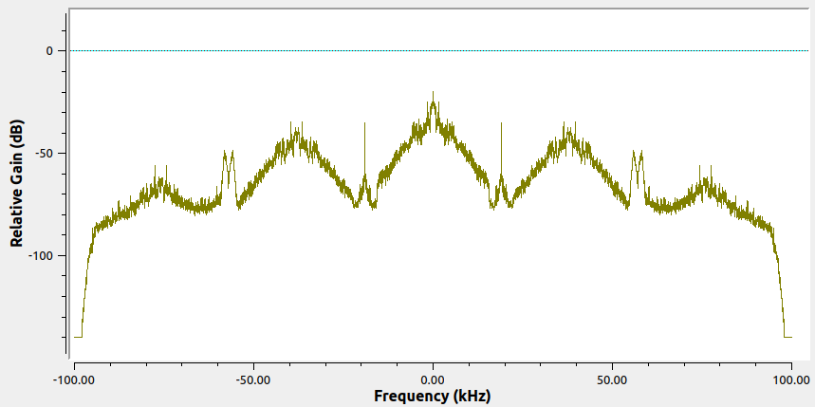
Radio Policía Nacional | 91.7 | 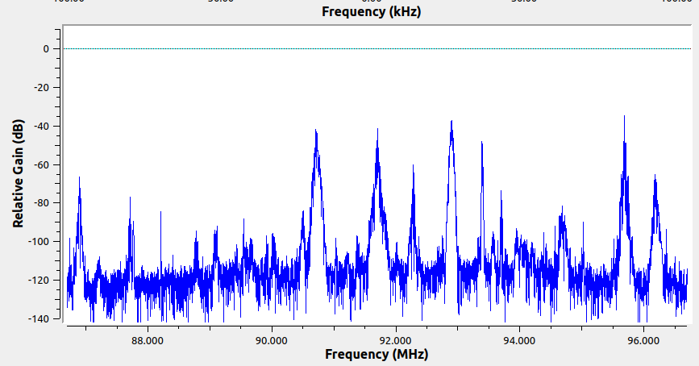 | Si | Si | Si | Si | Si | No | 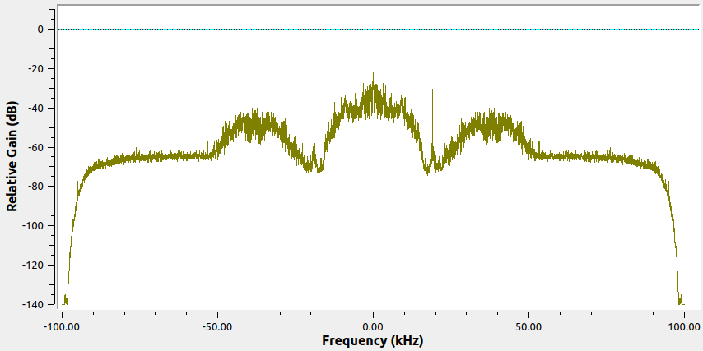
Colombia Estéreo | 92.9 | 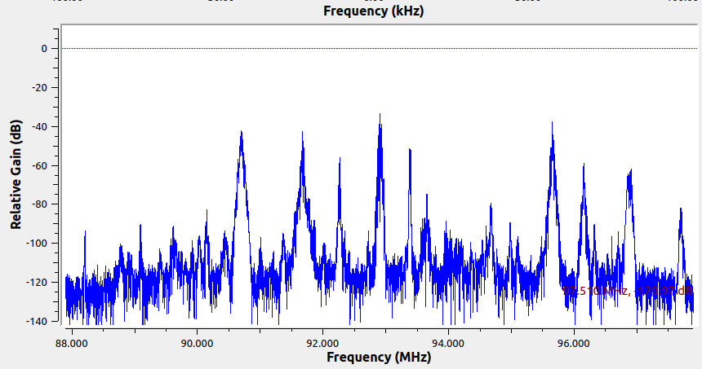 | Si | Si | Si | Si | No | No | 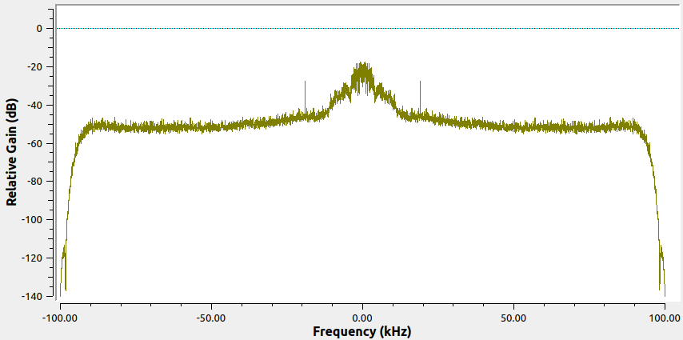 | Se presentan errores en el proceso de demodulación debido a las limitaciones del software
La Brújula FM | 93.4 | 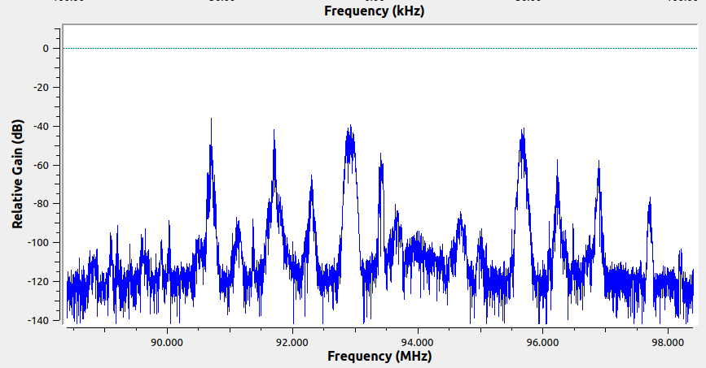 | Si | Si | Si | Si | No | No | 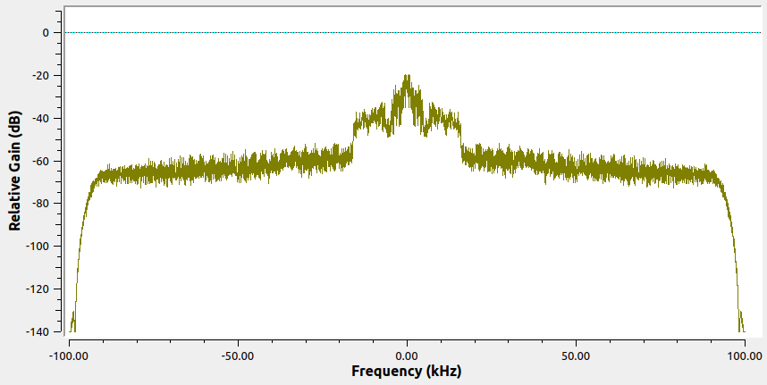
Tropicana | 95.7 | 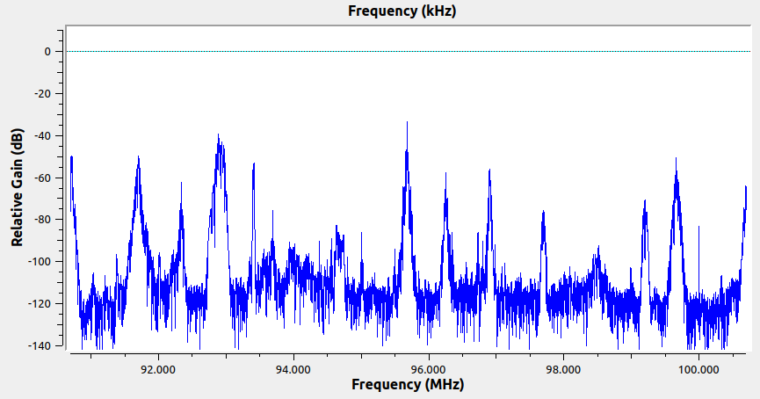 |  | Si | Si | Si | Si | Si | 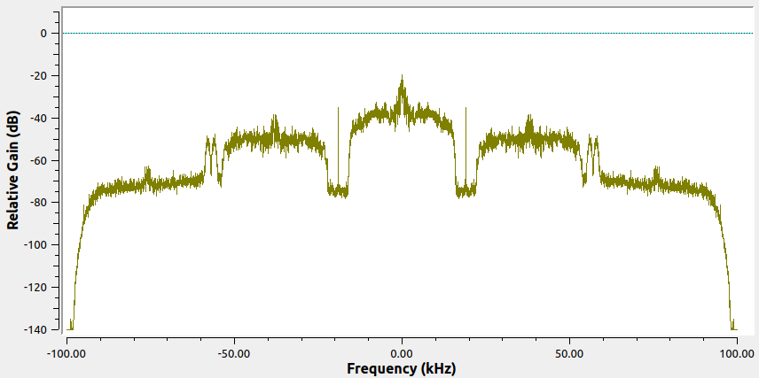
Radio USTA | 96.2 | 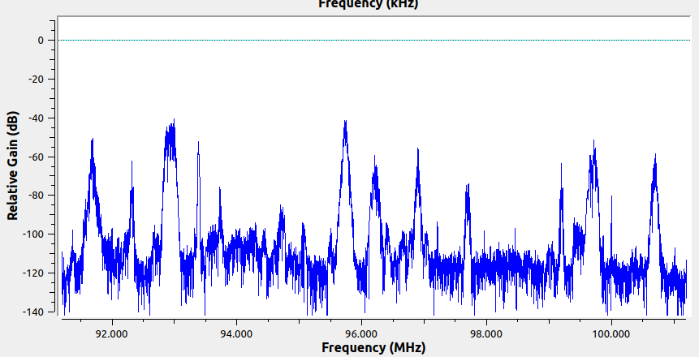 | Si | Si | Si | Si | Si | Si | 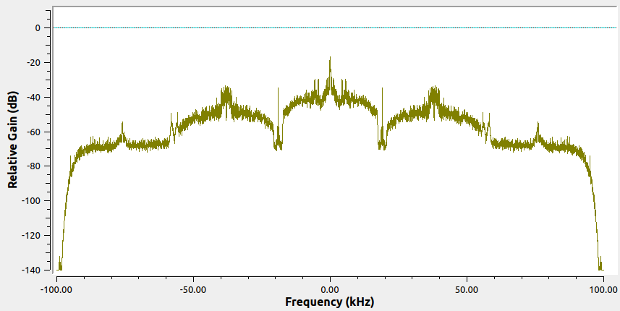
UIS FM | 96.9 | 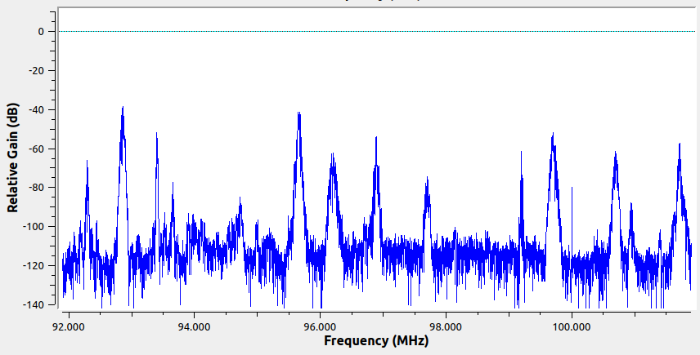 | Si | Si | Si | Si | Si | Si | 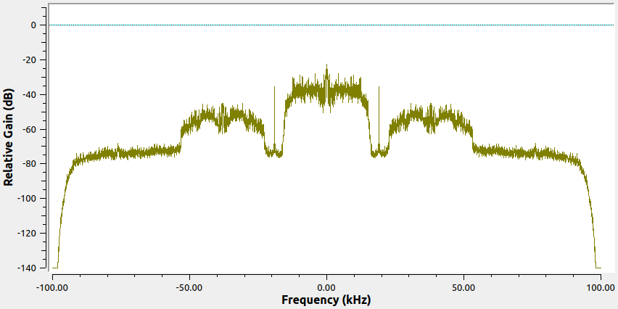
La FM | 99.7 | 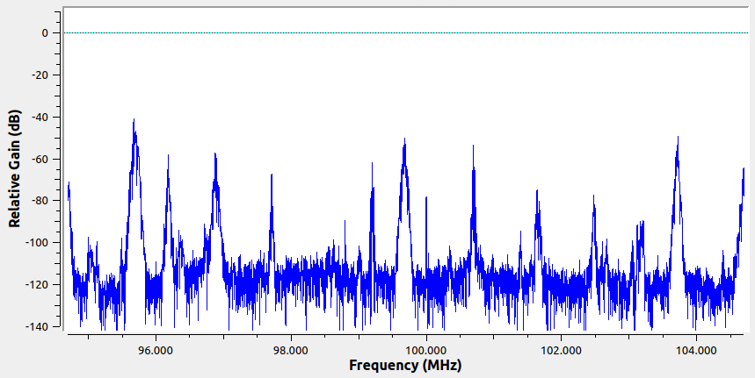 | Si | Si | Si | Si | Si | Si | 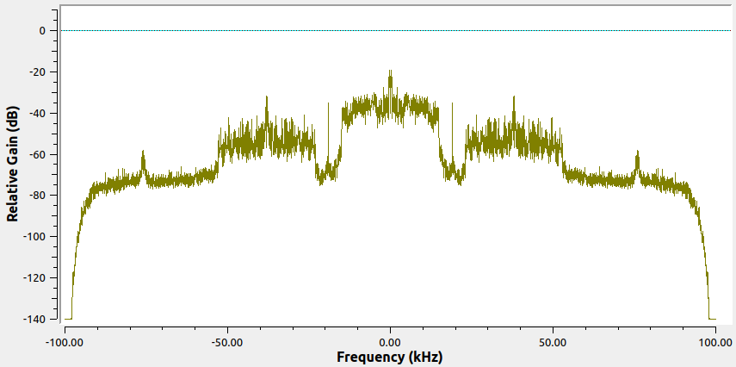
Emisora La Cultural | 100.7 | 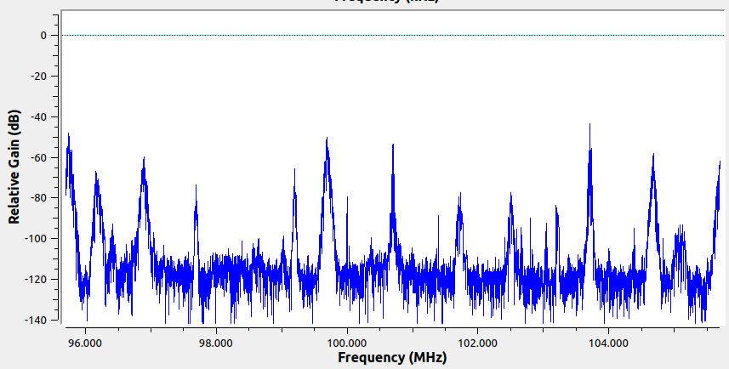 | Si | Si | Si | Si | Si | Si | 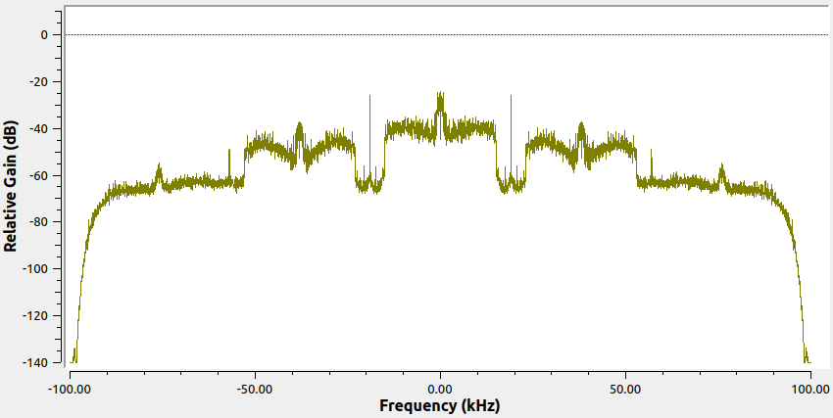
UTS Radio | 101.7 | 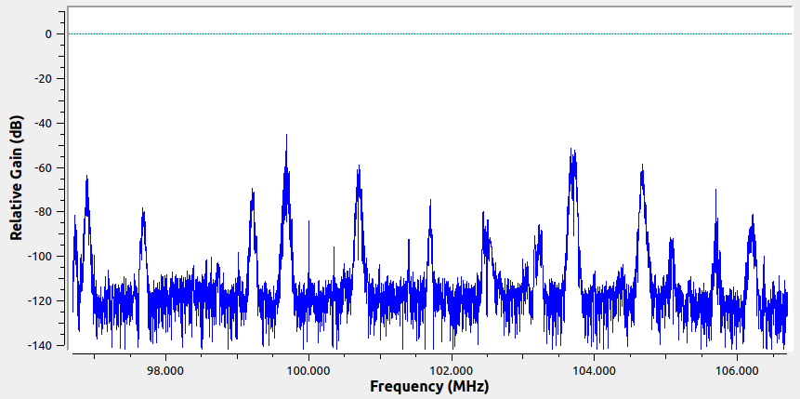 | Si | Si | Si | Si | No | No | 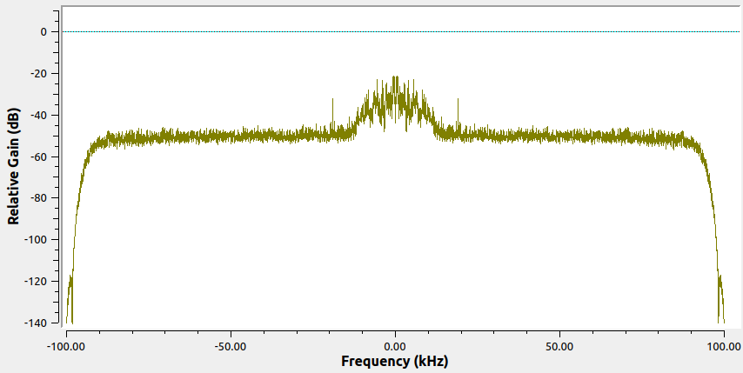
La Mega | 102.5 | 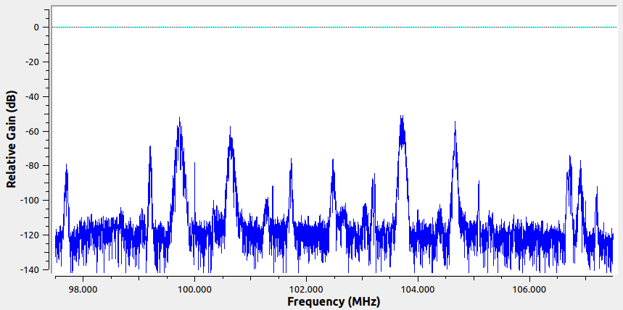 | Si | Si | Si | Si | Si | No | 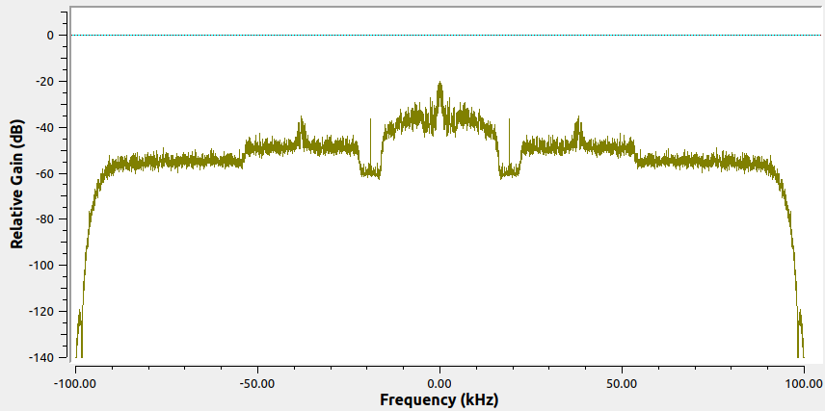
La Guapachosa | 105.1 | 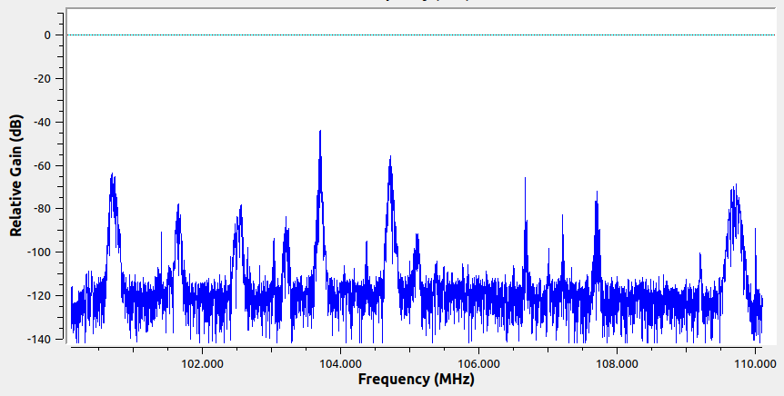 | Si | Si | Si | Si | No | No | 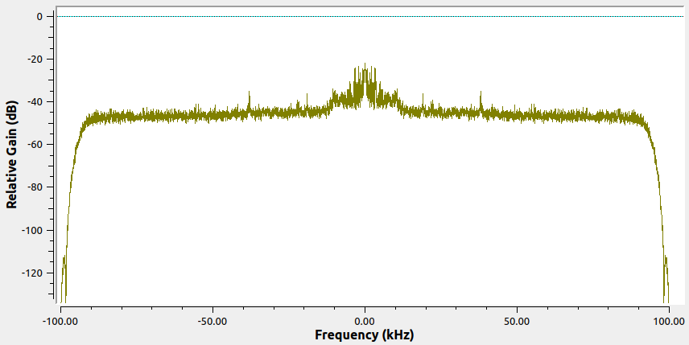
La exitosa | 89.1 | 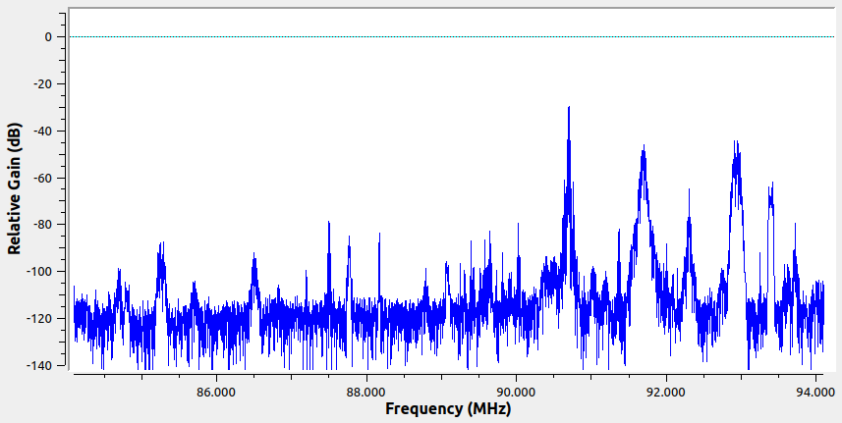 | Si | No | Si | Si | Si | No | 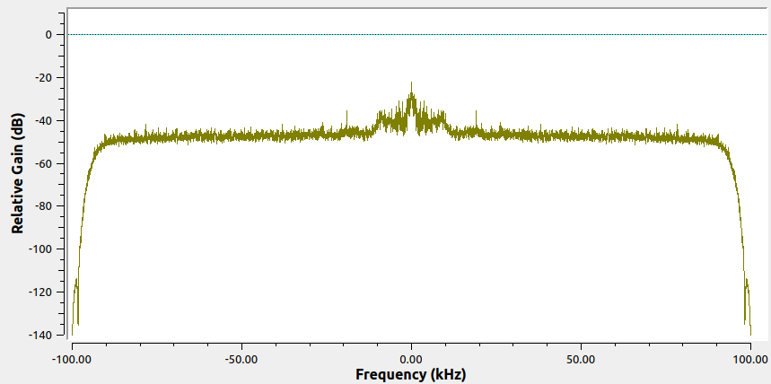
Radio Nacional de Colombia | 92.3 | 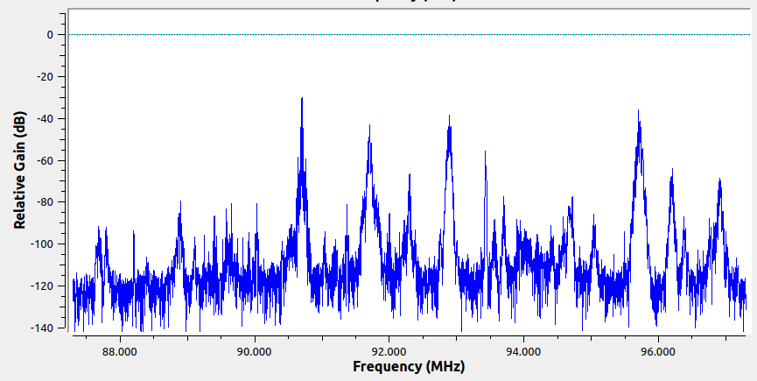 | Si | No | Si | Si | Si | No | 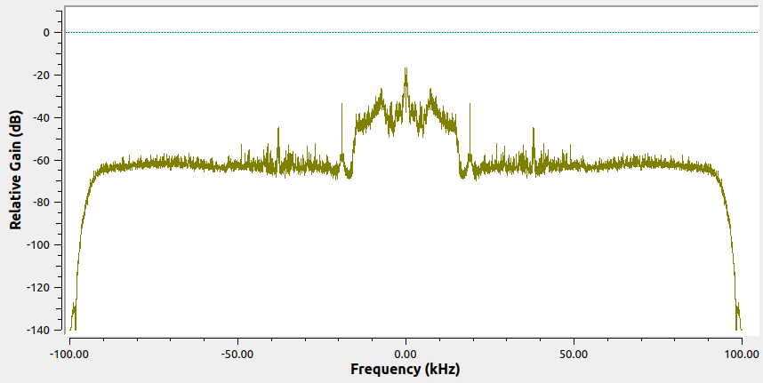
Olímpica | 97.7 | 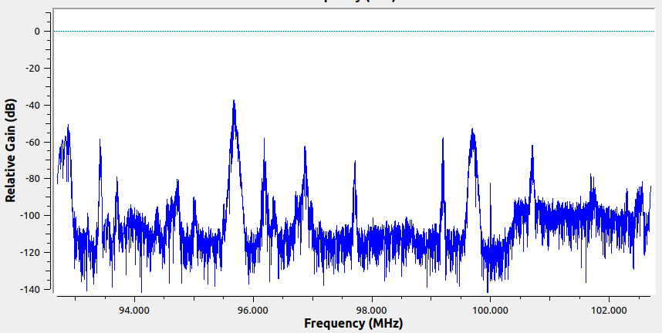 | Si | No | Si | Si | No | No | 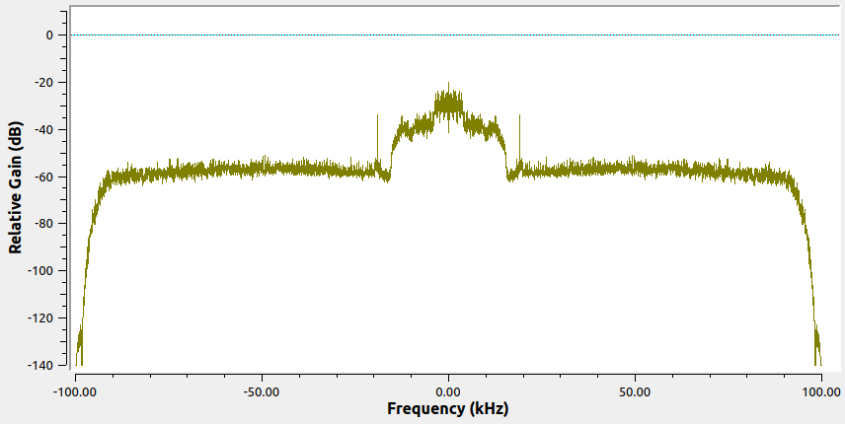
Caracol Radio | 99.2 | 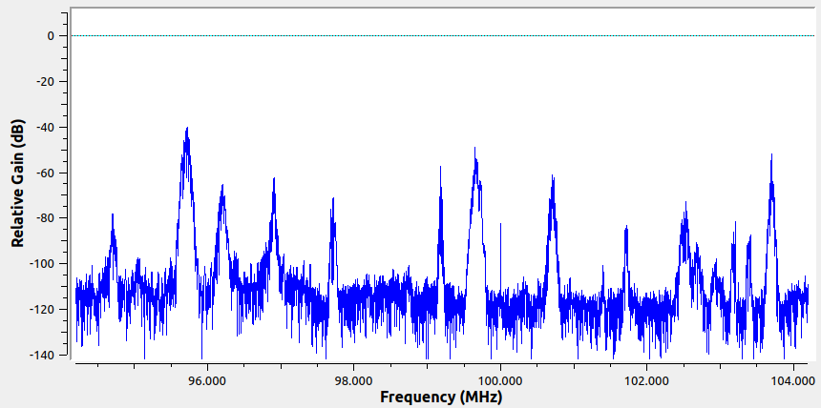 | Si | No | Si | Si | Si | No | 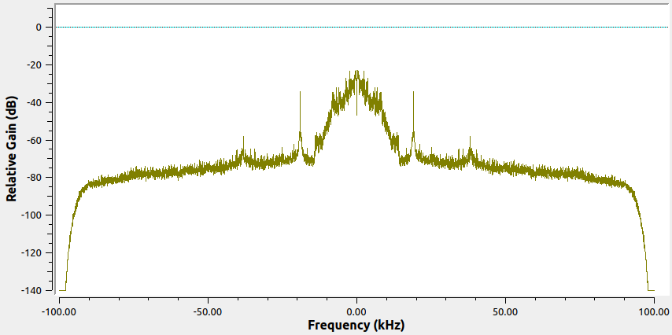
El sol | 103.7 | 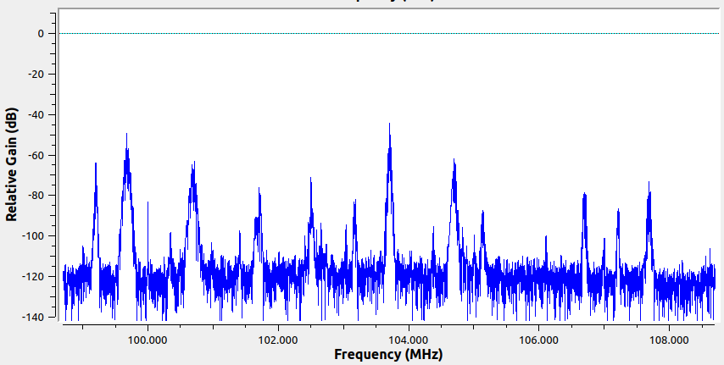 | Si | No | Si | Si | Si | Si | 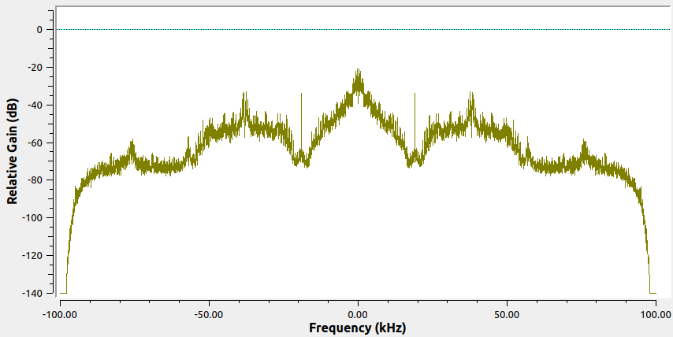
Bésame | 104.7 | 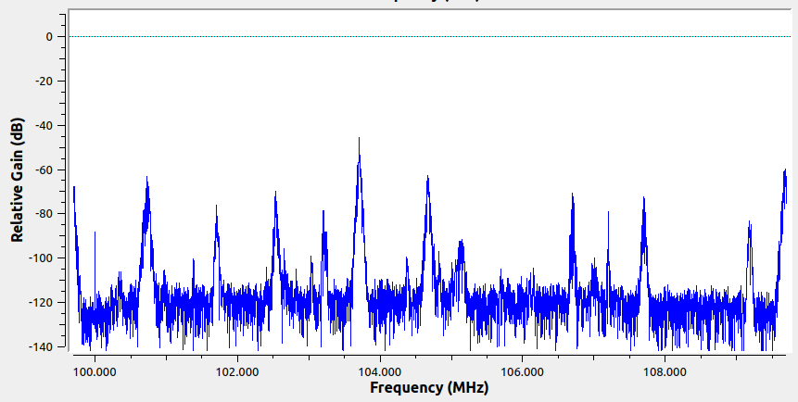 | Si | No | Si | Si | Si | Si | 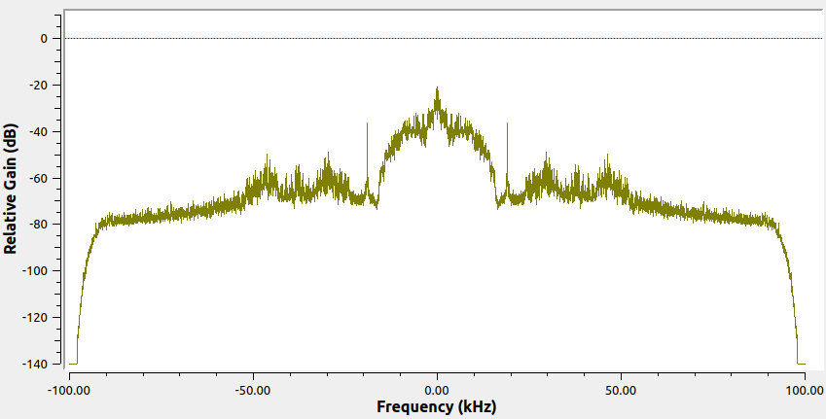
Radio Uno | 106.7 | 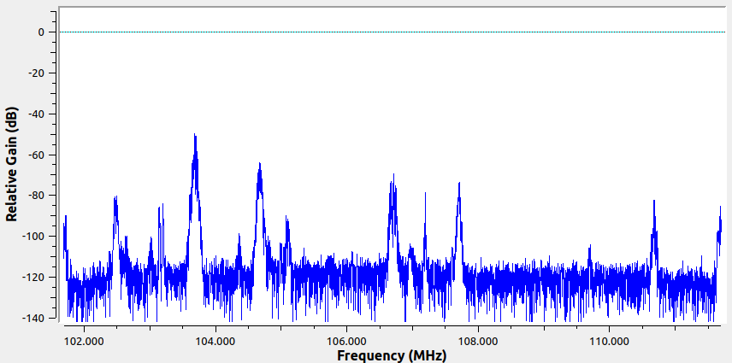 | Si | No | Si | Si | Si | No | 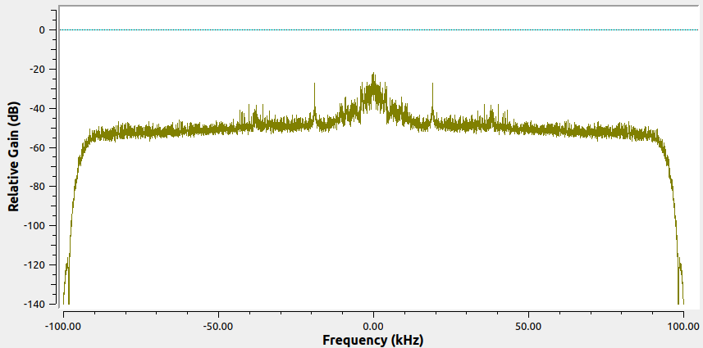
La U Radio | 107.7 | 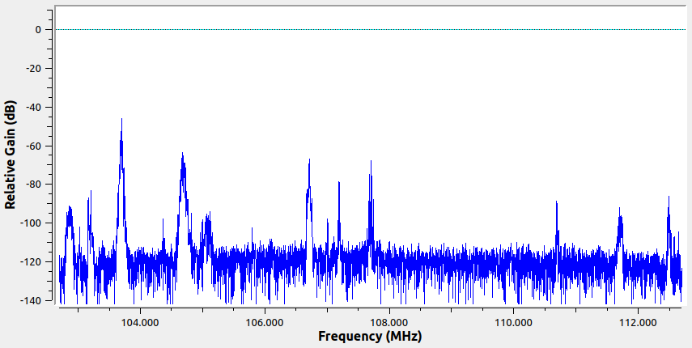 | Si | No | Si | Si | Si | Si | 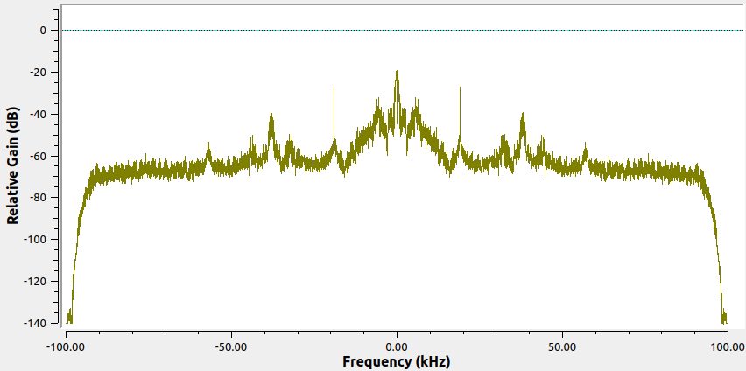
La Nazarena Estéreo | 90.5 | 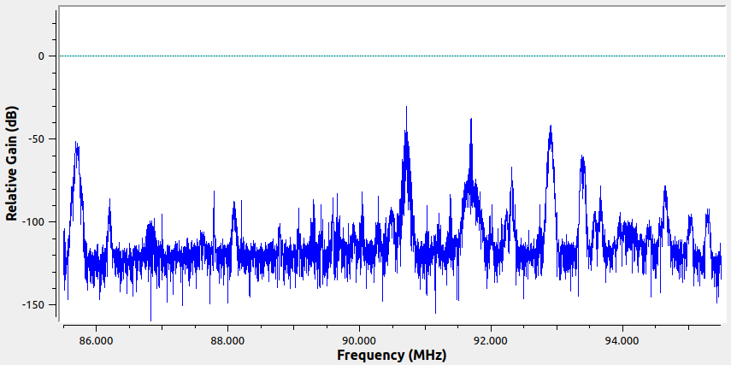 | Si | No | Si | Si | Si | No | 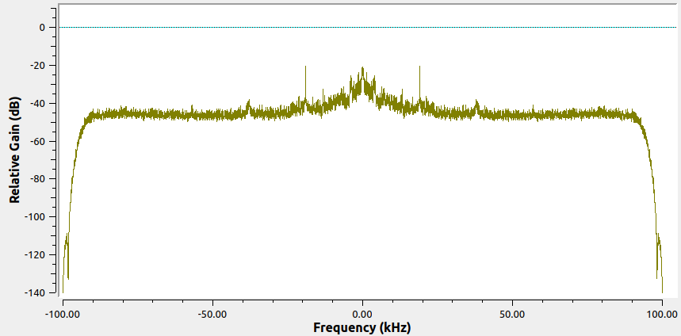
 | 93.7 | 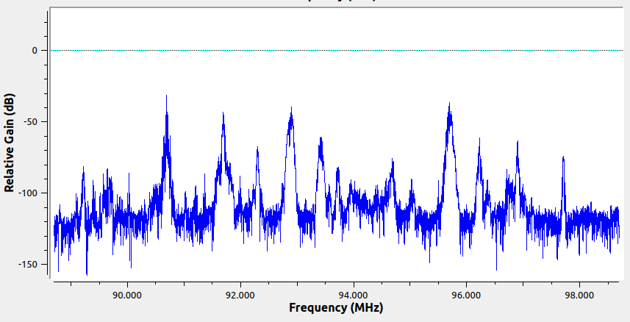 | Si | No | Si | Si | Si | Si | 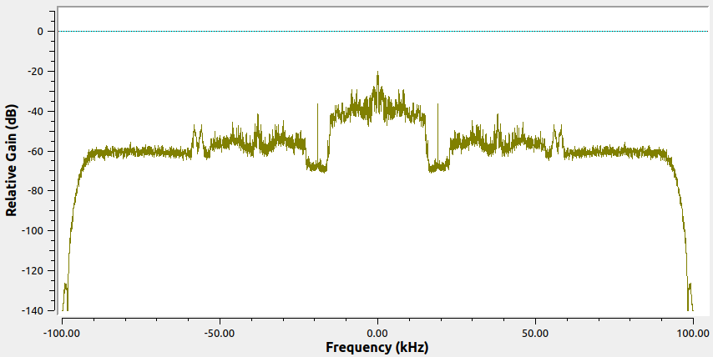
 | 94.7 | 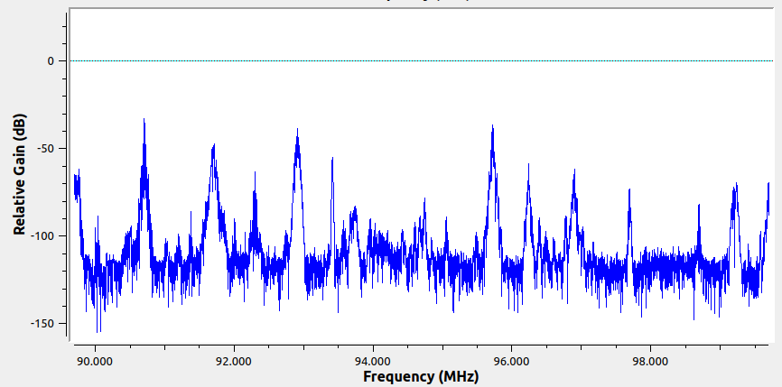 | Si | No | Si | Si | No | No | 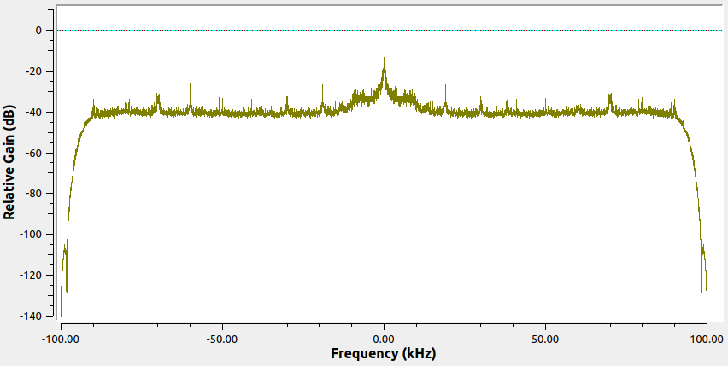
 | 96.4 | 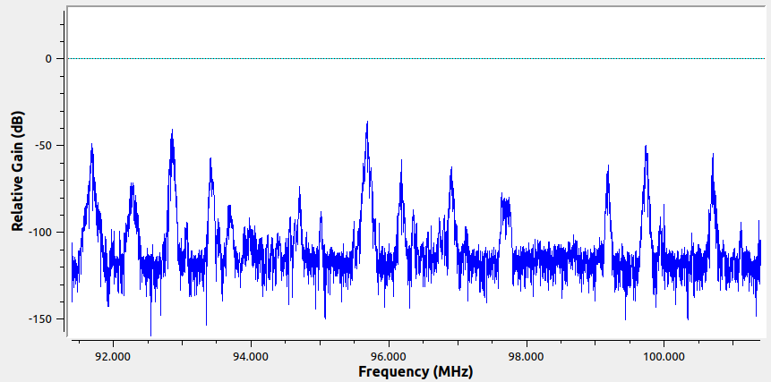 | Si | No | Si | Si | Si | No | 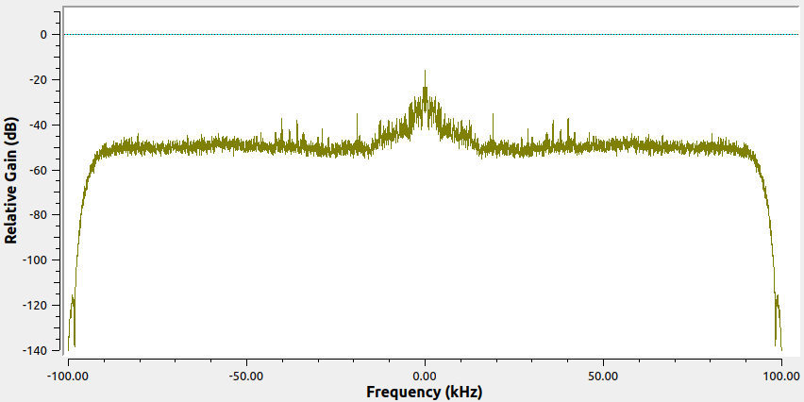
Betuliana Fm Estéreo | 107.2 | 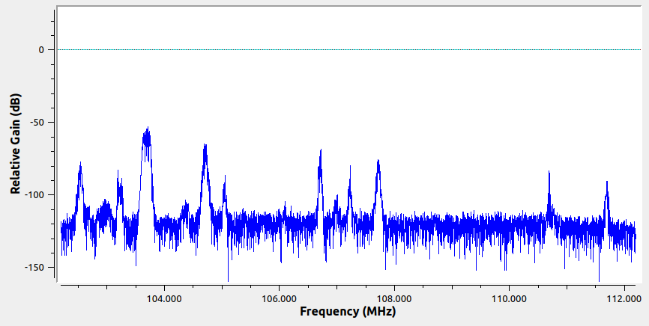 | Si | No | Si | Si | Si | Si | 